Лист1
 | Химическая лаборатория ( на базе уже существующего кабинета химии)

площадь
расположение
Установленная мебель | Шкаф для хранения химических реактивов (Металлический шкаф ШАМ - 11/600). Металлический закрытый. Размеры шкафа : 1860x600x500 Вес: 46кг. ЦВЕТСветло-серый КОМПЛЕКТАЦИЯ ригельный замок, магнитный замок. В стандартную комплектацию входят четыре регулируемые по высоте полки, дверь шкафа оборудована замком повышенной секретности и ригельной системой запирания.
 | Шкаф вытяжной для лаборантской химкабинета. Цвет серый Шкаф изготовлен из ЛДСП. Столешница выполнена с пластиковым) Шкаф комплектуется светильником 12Вт, вентилятором мощностью 14Вт и розеткой 220В. Фланец для подсоединения к вентиляции d100 мм. Производительность вентилятора не менее 95 м³ в час.Питание от стандартной электрической сети 220 В / 50 Гц. Высота до столешницы 850 мм. Высота от столешницы до верха 1130мм. В нижнем отделении установлена полка. Габаритные размеры 900*600*2000 (ШхГхВ) Задняя стенка лдсп. Оборудован: - Мойкой и краном
 | Шкаф для хранения лабораторной посуды. 2 дверцы сверху из стекла. Выполнен из ламинированной древесно-стружечной плиты толщиной 16 мм, торцы которой обработаны пластиковой кромкой серого цвета толщиной 0,4 мм и 2 мм. Ширина: 800 мм Глубина: 400 мм Высота: 2000 мм Цвет серый
 | Сушильная панель для посуды на 24 колбы, цвет - серый
 | Стол лабораторный демонстрационный. Габариты: Ш×Г×В 2 400×750-880×750/600 мм Описание: Cтол демонстрационный предназначен для оборудования кабинета химии или физики в учебных заведениях. Стол оснащен водоразборной колонкой и раковиной. Материалы: Столешница изготовлена из ДСП с пластиковым покрытием, передний торец отделан противоударной кромкой ПВХ. Декор: цвет - светло-серый | 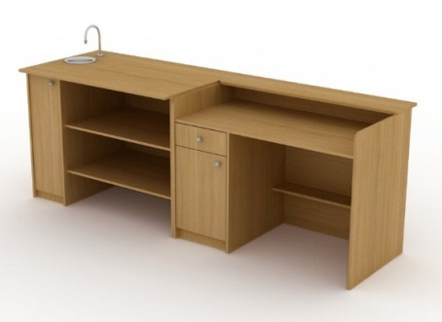
 | Табурет на крестовине и газпатроне. Сидушка выполнена из фанеры и кож.зам. механизм регулировки высоты сиденья, цвет - черный
 | Стол ученический лабораторный с химпокрытием, с подводкой. Столешница 22мм с пластиковым покрытием . Каркас-основание стола должен быть сборно-разборным и состоять из системы профилей, Боковые ножки должны быть из стальных профилей сечением не менее 25х25х2. Размер 1200*600*750мм Цвет серый. По задней и боковым частям столешницы должен быть предусмотрен бортик из ЛДСП высотой не менее 60 мм. Для повышения влагостойкости и износостойкости торцы должны быть обработаны пластиковой кромкой толщиной 2 мм. Кран лабораторный для воды.Мойка стола должна иметь следующие внутренние размеры: не менее 100х100х100 мм. Мойка должна быть изготовлена из антикорозийного полипропилена. Мойка должна быть оборудована винтовым стоком. Мойка должна иметь решетку, Декоративный короб для сантехники. Выполнен лдсп 16мм, кромка пвх-2мм Предназначен для скрытия подвода воды и канализации. Подключения сантехники и электрики выполняет заказчик.цвет -каркас темно-серый, столешница - серый | 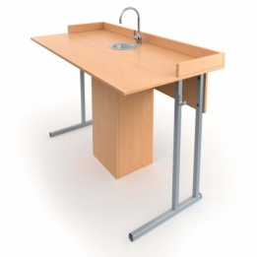
 | Стул ученический нерегулируемый Стул ученический 6гр, каркас светло серый, сидение фанера
 | Стол ученический 1200х500х750. Стол ученический 2-местный 6 гр. 1200*500*750, каркас серый, цвет крышки по согласованию с заказчиком Материал: профильная труба 25*25мм, порошковая окраска, светло серая Размер стола: 1200*500*750мм Крышка лдсп, 16мм оклеена кромкой пвх 2мм цвет:каркас-серый, крышка-белый |  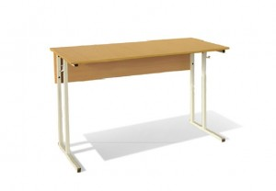
 | Стул офисный. (каркас хром, сиденье пластик цвет серый ) Стул: - каркас выполнен из металлической трубы овального сечения, цвет каркаса хром. Ноги оснащены пластиковыми заглушками цвет: темно -серый, кож.зам. | 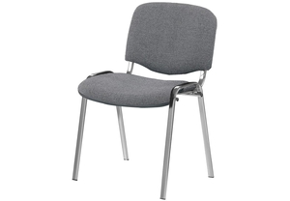
 | стол для учителя 1200х600х750. Материал ЛДСП 16мм. Крышка стола ЛДСП-16мм, оклеена кромкой ПВХ-2мм. Декор по согласованию с заказчиком. Ручка металлическая скоба 96мм, цвет хром. Ящики 3шт, роликовые направляющие. Согласно эскиза: Декор:цвет: светло-серый | 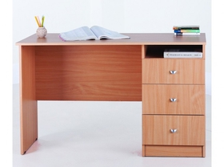
Полученное оборудование | комплект посуды и оборудования для ученических опытов.Демонстрационное оборудование. Комплект химических реактивов
Фотоматериалы | 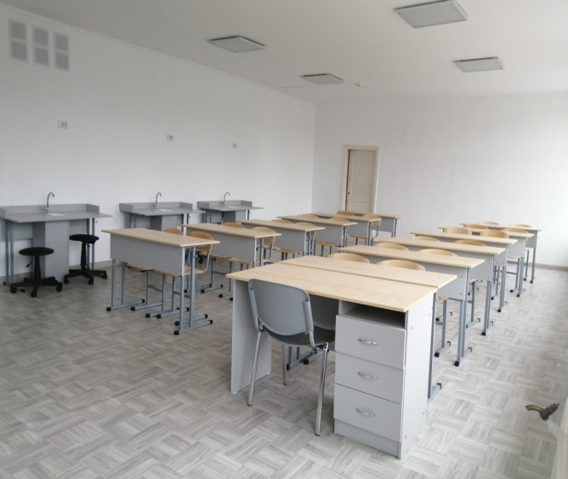
 | 